Forwards
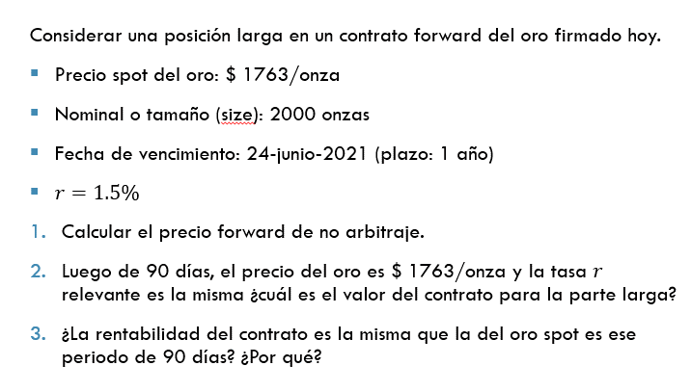
S_0 | $ 1,763.00
Size | 2000
Fecha de vcto | 24-Jun-21
Plazo | 1
r | 1.50%

1) | F(0,T) | $ 1,789.45

2) | Fecha actual | 2020-09-27
 | Plazo remanente | 0.7397
 | S_90 dias | $ 1,763.00
 | V_t(0,T) | -$ 6.85

FRA
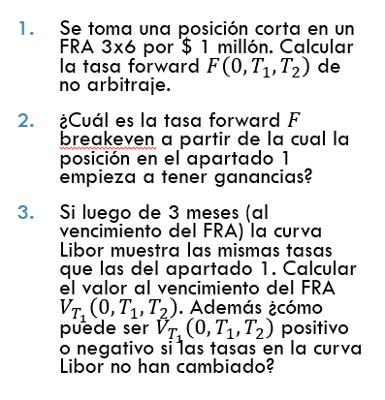

LIBOR en t = 0
Plazo | t | Bloomberg Ticker | Tasa
1D | 0.00 | US00O/N Index | 0.0710% |  | FRA 3X6
1W | 0.02 | US0001W Index | 0.1090% |  | NOMINAL | $ 1,000,000
1M | 0.08 | US0001M Index | 0.1850%
2M | 0.17 | US0002M Index | 0.2520% | 1 y 2) | F(0,T1,T2) | 0.4687%
3M | 0.25 | US0003M Index | 0.2970%
6M | 0.50 | US0006M Index | 0.3830% | 3) | V_T | $ 428.81
9M | 0.75 | *Interpolado | 0.4740% |  | El valor es positivo porque la tasa forward de NA se redujo con el paso del tiempo porque la pendiente tiene pendiente positiva.
1Y | 1.00 | US0012M Index | 0.5650%

IRS
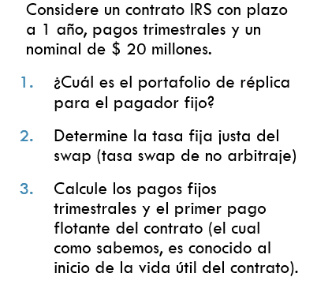
 |  |  |  | Nominal | $ 20,000,000
 |  |  |  | T | 1
LIBOR en t = 0 |  |  |  | f | 4
Plazo | t | Bloomberg Ticker | Tasa
1D | 0.00 | US00O/N Index | 0.0710% | 1) | Comprar bono float
1W | 0.02 | US0001W Index | 0.1090% |  | Vender bono fijo
1M | 0.08 | US0001M Index | 0.1850%
2M | 0.17 | US0002M Index | 0.2520% | 2) | Z
3M | 0.25 | US0003M Index | 0.2970% |  | 0.99926
6M | 0.50 | US0006M Index | 0.3830% |  | 0.99809
9M | 0.75 | *Interpolado | 0.4740% |  | 0.99646
1Y | 1.00 | US0012M Index | 0.5650% |  | 0.99438

 |  |  |  |  | S | 0.563%

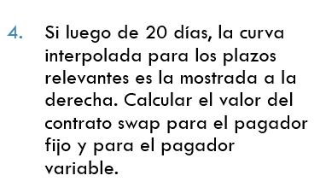
 |  |  |  | 3) | t | CF Pata fija | CF Pata float
LIBOR en t = 20 |  |  |  |  | 0.25 | $ 28,174 | $ 20,014,850
Plazo | t | Bloomberg Ticker | Tasa |  | 0.5 | $ 28,174
70D | 0.19 | *Interpolado* | 0.2353% |  | 0.75 | $ 28,174
160D | 0.44 | *Interpolado* | 0.3379% |  | 1 | $ 20,028,174
250D | 0.69 | *Interpolado* | 0.4365%
340D | 0.94 | *Interpolado* | 0.4973% | 4) | t | CF Pata fija | CF Pata float | Z
 |  |  |  |  | 0.194 | $ 28,174 | $ 20,014,850 | 0.99954276764
 |  |  |  |  | 0.444 | $ 28,174 |  | 0.99850056666
 |  |  |  |  | 0.694 | $ 28,174 |  | 0.99697776934
 |  |  |  |  | 0.944 | $ 20,028,174 |  | 0.99532544671

 |  |  |  |  | Valor | $ 20,018,935 | $ 20,005,699
 |  |  |  |  | Valor IRS Pfijo | -$ 13,236
 |  |  |  |  | Valor IRS Pfloat | $ 13,236

Opciones Cotizadas
 |  |  | GOOGL US Equity | #N/A Connection

 |  |  |  | PX_LAST
Tipo | K | Vencimiento | Ticker Bloomberg | Precio | IV | TV | Breakeven en t=T | BE (var%) | Vencimientos disponibles
C | 1300 | 7/17/2020 | GOOGL US 7/17/2020 C1300 Equity | #N/A Connection | #VALUE! | #VALUE! | #VALUE! | #VALUE! | 7/17/2020
C | 1350 | 7/17/2020 | GOOGL US 7/17/2020 C1350 Equity | #N/A Connection | #VALUE! | #VALUE! | #VALUE! | #VALUE! | 8/21/2020
C | 1400 | 7/17/2020 | GOOGL US 7/17/2020 C1400 Equity | #N/A Connection | #VALUE! | #VALUE! | #VALUE! | #VALUE! | 9/18/2020
C | 1450 | 7/17/2020 | GOOGL US 7/17/2020 C1450 Equity | #N/A Connection | #VALUE! | #VALUE! | #VALUE! | #VALUE! | 11/20/2020
C | 1500 | 7/17/2020 | GOOGL US 7/17/2020 C1500 Equity | #N/A Connection | #VALUE! | #VALUE! | #VALUE! | #VALUE! | 12/18/2020
C | 1550 | 7/17/2020 | GOOGL US 7/17/2020 C1550 Equity | #N/A Connection | #VALUE! | #VALUE! | #VALUE! | #VALUE! | 1/15/2021
C | 1600 | 7/17/2020 | GOOGL US 7/17/2020 C1600 Equity | #N/A Connection | #VALUE! | #VALUE! | #VALUE! | #VALUE! | 2/19/2021
 |  |  |  |  |  |  |  |  | 6/18/2021
 |  |  |  |  |  |  |  |  | 1/21/2022

 | Precio | IV | TV
 | 0.00 | 0 | 0.00
 | 0.00 | 0 | 0.00
 | 0.00 | 0 | 0.00
 | 0.00 | 0 | 0.00
 | 0.00 | 0 | 0.00
 | 0.00 | 0 | 0.00
 | 0.00 | 0 | 0.00

BSM
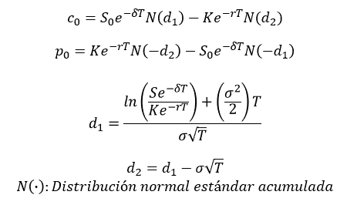
S_0 | 119.06
K | 120
T | 0.25 | K | 120 | 120
r | 0.20% | T | 0.08 | 0.25
δ | 1.80% | σ_imp | 23.06% | 22.23%
σ | 22.23% | c_mkt | 2.65 | 4.6

d1 | -0.1064
d2 | -0.2175

c_BS | 4.60
c_mkt | 4.60
diferencia | 0.00

